Семантика
Москва и МО | Яндекс, частота в месяц
 |  | По количеству дней
 |  | лагерь 7 дней | 159 | 3 дня
 |  | 3 день лагеря | 143 | 1 неделя |  | дизайнерские стулья купить |  | дизайнерские прикроватные столики
Раздел на лето 2024 нужно сделать с такими ключевыми словами |  | лагеря 2 недели | 123 | 2 недели
 |  | летний лагерь 7 дней | 118 | 3 недели | 258 | дизайнерские стулья купить | 466 | дизайнерские прикроватные столики | 55
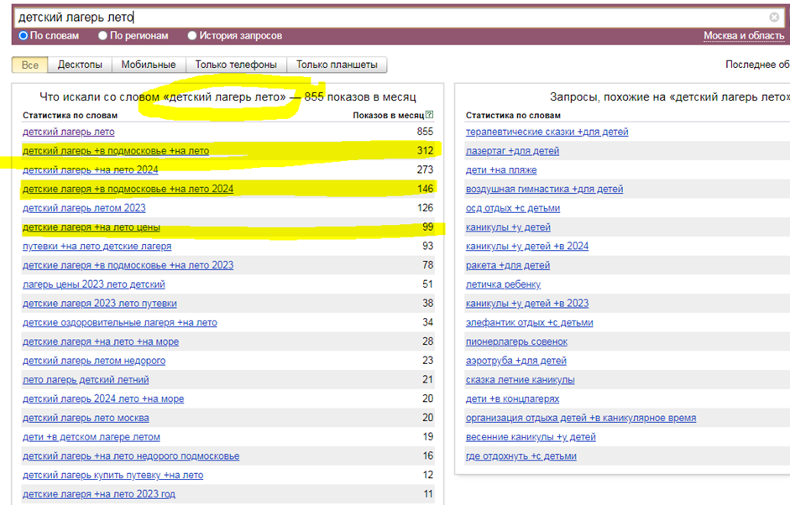
 |  | лагерь +в подмосковье 21 день | 57 | 1 месяц | 134 | дизайнерские стулья москва | 197 | дизайнерский приставной столик | 27
 |  | лагерь 21 день лето | 51 |  | 76 | дизайнерские стулья купить +в москве | 136
 |  | летний лагерь 21 день | 51 |  | 55 | магазин дизайнерских стульев | 64 | дизайнерские журнальные столики
 |  | лагерь 1 неделя | 49 |  | 49 | дизайнерские стулья интернет магазин | 62
 |  | детский лагерь +на 2 дня | 48 |  | 47 | купить дизайнерские стулья +для кухни | 55 | дизайнерские журнальные столики | 354
 |  | детские лагеря 21 день | 47 |  | 42 | стул дизайнерский мягкий | 45 | купить дизайнерский журнальный столик | 133
 |  | детский лагерь 2 недели | 33 |  |  | дизайнерские столы стулья | 44 | дизайнерские журнальные столики купить +в москве | 36
 |  | летний лагерь +на 3 дня | 31 |  |  | стоимость дизайнерского стула | 40 | дизайнерский туалетный столик | 93
 |  | лагерь +в подмосковье 21 день лето | 30 |  |  |  |  | дизайнерский кофейный столик | 74
 |  | лагеря смена 21 день | 30 |  |  |  |  | журнальный столик москва дизайнерский | 36
 |  | детский лагерь 21 день подмосковье | 27
 |  | детский лагерь +на 3 дня | 20
 |  | лагерь +для детей 21 день | 13
 |  | летний лагерь 2 недели | 13
 |  | детский лагерь смена 21 день | 10
 |  | путевка +в лагерь 21 день | 8
 |  | лагерь 14 дней смена | 7
 |  | детский лагерь 3 недели | 5
 |  | детский лагерь 14 дней | 5
 |  | лагерь летний 3 недели | 4
 |  | лагерь +на 3 недели летом | 4

 |  | На месяц
 |  | лагерь +на месяц | 88
 |  | лагерь +на месяц летом | 24
 |  | месяц +в детском лагере | 17
 |  | лагерь +для детей +на месяц | 14
 |  | сколько стоит лагерь +на месяц | 8

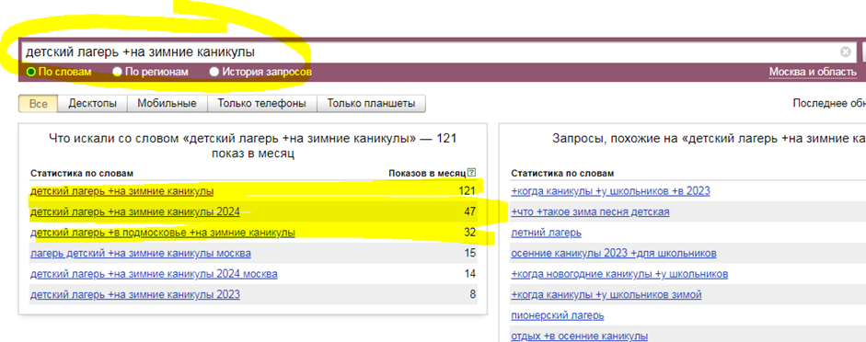
 |  | Подростки
Раздел зимние каникулы |  | лагерь 14 лет | 361
 |  | лагеря 12 лет | 273
 |  | лагерь 15 лет | 248
 |  | лагере 13 лет | 162
 |  | лагерь 11 лет | 151
 |  | лагерь ребенку 10 лет | 102
 |  | лагерь ребенку 12 лет | 80
 |  | летние лагеря 15 лет | 78
 |  | лагерь ребенок 14 лет | 67
 |  | лагерь детям 11 лет | 66
 |  | лагерь +для 17 лет | 57
 |  | лагерь +с 16 лет | 51
 |  | летний лагерь 11 лет | 37
 |  | летний лагерь 14 лет | 36
 |  | детский лагерь 10 лет | 34
 |  | летний лагерь 10 лет | 32
 |  | лагерь 16 лет лето | 28
 |  | лагерь +для детей 13 лет | 24
 |  | лагерь 15 лет ребенку | 24
 |  | лагерь +для детей 17 лет | 21
На новогодние каникулы |  | летний лагерь +для детей 11 лет | 19
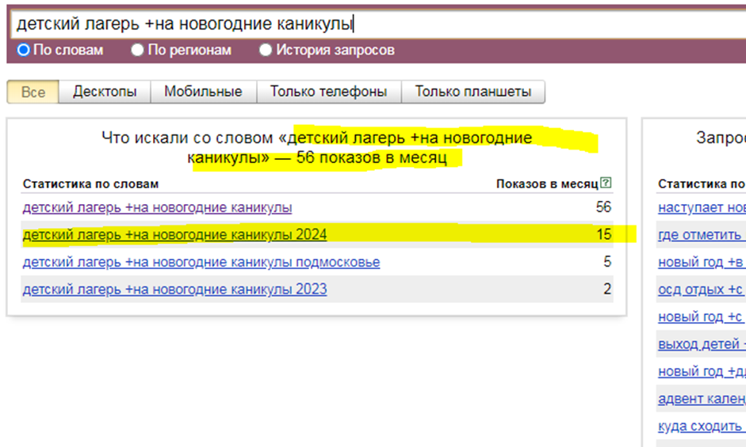
 |  | лагеря +для детей 16 лет | 19
 |  | летний лагерь 13 лет | 17
 |  | лагеря +для подростка 17 лет | 15

 |  | По годам 2-9
 |  | лагерь 3 года | 233
 |  | лагерь 6 лет | 176
 |  | лагерь 8 лет | 171
 |  | лагерь 9 лет | 171
 |  | лагерь 5 лет | 163
 |  | лагерь 4 года | 154
 |  | ребенок 7 лет лагерь | 122
 |  | лагерь +для 7 лет | 111
 |  | лагерь +с 2 лет | 95
 |  | лагерь +для детей 9 лет | 77
 |  | лагерь ребенку 8 лет | 66
 |  | летний лагерь 3 года | 53
 |  | лагерь +для детей 6 лет | 44
 |  | лагерь 5 лет ребенку | 37
 |  | детские лагеря 7 лет | 27
 |  | летний лагерь 5 лет | 25
 |  | летний лагерь 8 лет | 25
 |  | летний лагерь 6 лет | 22
 |  | игры +для детей 9 лет лагерь | 22
 |  | летний лагерь 4 года | 21
 |  | детские лагеря 5 лет | 19
 |  | детский лагерь +с 6 лет | 17
 |  | детский лагерь 2 года | 14
Кроме этого сделать разделы с запросами: детский лагерь на весенние каникулы, детский лагерь на осенние каникулы. Такие запросы, к сожалению, сейчас не имеют значительной частотности, но они безусловно есть, что можно увидеть по истории за последние годы

Обязательно проработать страницу с ценами в летний лагерь
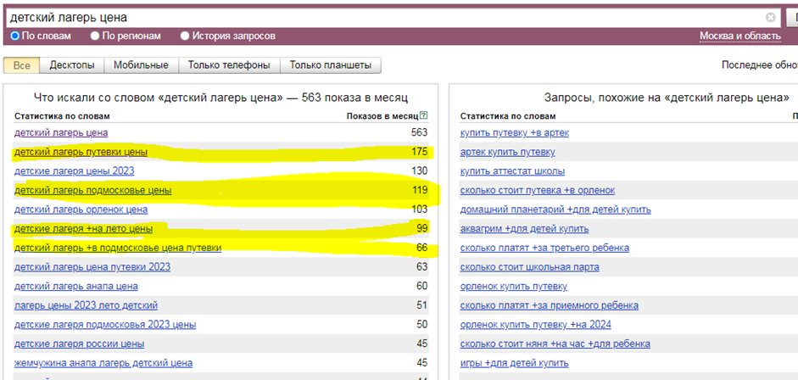

В раздел новости можно добавлять такие статьи как:
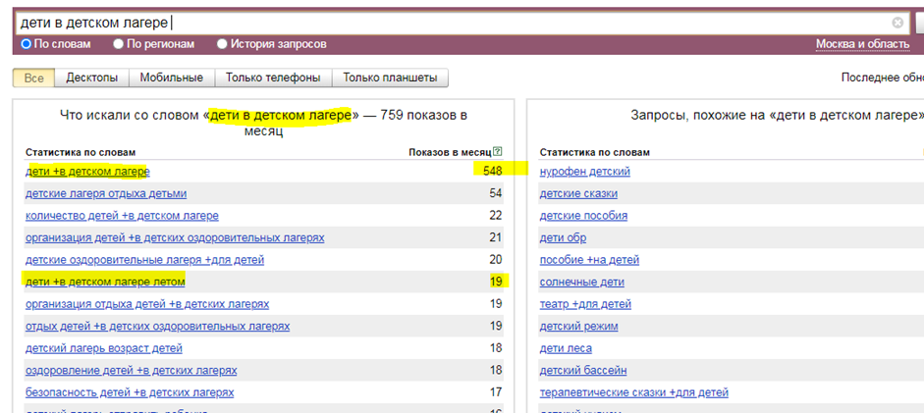

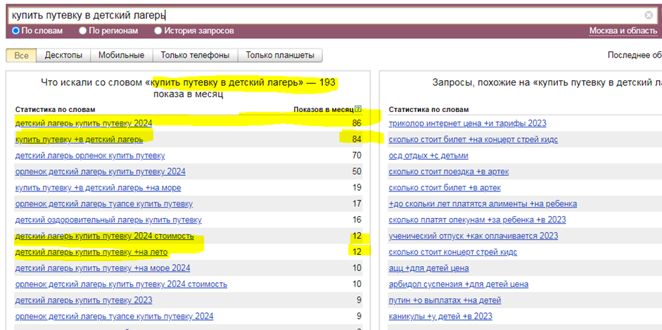

Пишем статьи на разделы сайта с категориями. Всего на данный момент я насчитал порядка 10 страниц, которые нужно доработать. Если на каждую размещать в среднем по 4000зн, то получится 10 ТЗ и 40т знаков контента.

Ошибки семантики
Нужно будет полностью переработать семантическое ядро сайта и распределить его по разделам. Новые разделы можно сделать по сезонности (лето, осень, зима, весна), также добавить новости, где можно размещать актуальную информацию + сео статьи на околоцелевую аудиторию (например, наши дети в детском лагере 1 смена 2024 года, где купить путевку в детский лагерь, программа детского лагеря и т.д.)

На страницы нужно добавлять статьи с контентом с содержанием ключа. Можно размещать так, чтобы они не мешали пользователю, но их индексировали роботы поисковиков.

Ошибки в метаданных, желтым выделил метаданные, которые содержат ошибки
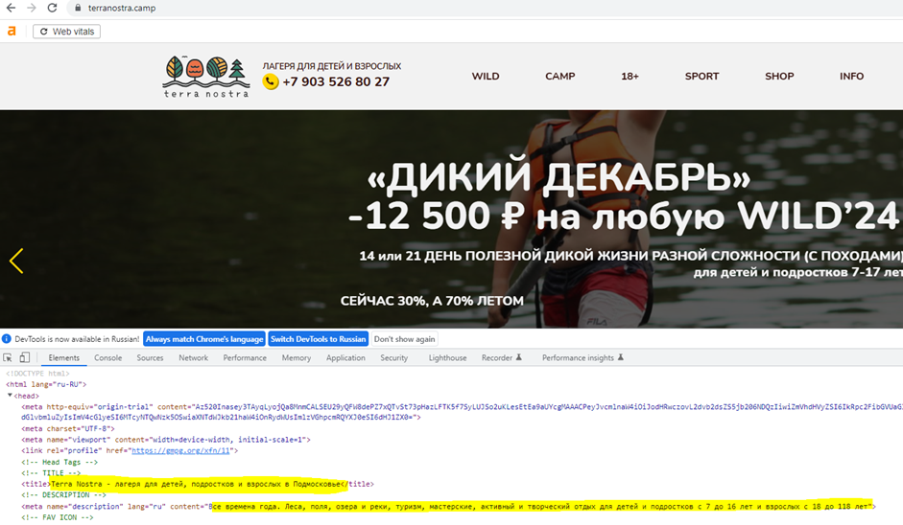

Нужно более четко сформулировать title, description это короткий и емкий анонс содержания страницы. Он показывает поисковым системам и пользователям, какой контент ждет их на странице. Часто поисковые системы используют метатег description как краткое описание (сниппет) — которое видно в результатах выдачи. По текущему описанию не совсем понятно о чем именно речь на странице, поэтому неудивительно что поисковые системы не понимают.

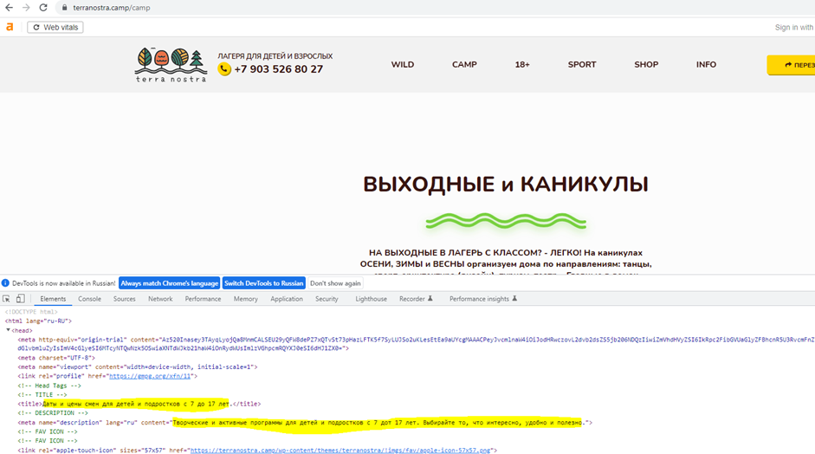

Аналогично на странице с ценами, метаданные очевидно содержат грубые ошибки и требуют сео оптимизации, согласно ключевым словам

Ссылочный аудит
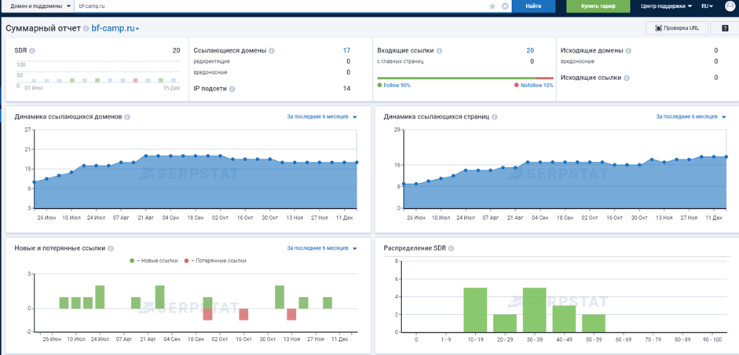
 |  | DR | ИКС | Доноры | Ссылки
 |  | Декабрь 2023 | Декабрь 2023 | Декабрь 2023 | Декабрь 2023
Наш сайт | https://terranostra.camp/ | 21 | 140 | 15 | 22

 | https://uscamp.ru/ | 19 | 190 | 11 | 50
 | https://petrcamp.ru/ | 20 | 100 | 15 | 30
 | https://robincamp.ru/ | 37 | 430 | 199 | 50420
 | https://bf-camp.ru/ | 20 | 30 | 17 | 20

 | Средняя |  |  | 61 | 12630

 | Рекомендация |  |  | 100

https://terranostra.camp/ |  |  |  |  |  | https://uscamp.ru/
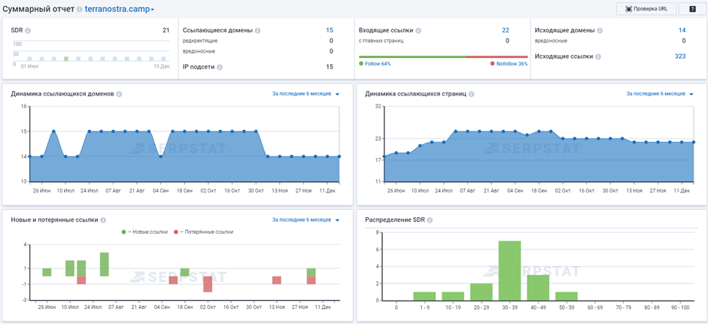
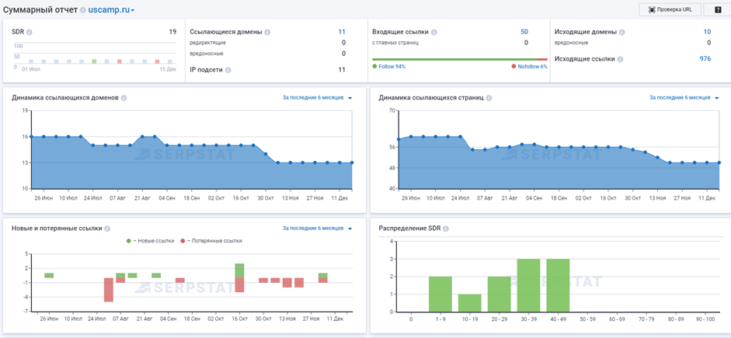

https://petrcamp.ru/ |  |  |  |  |  | https://robincamp.ru/
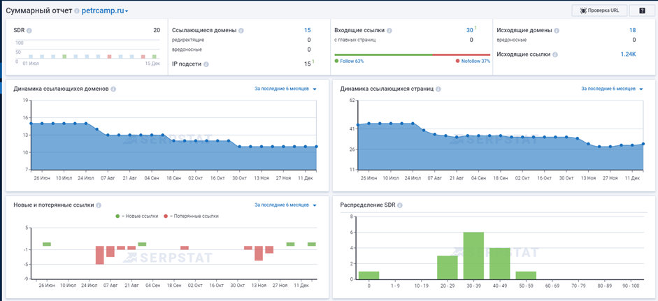
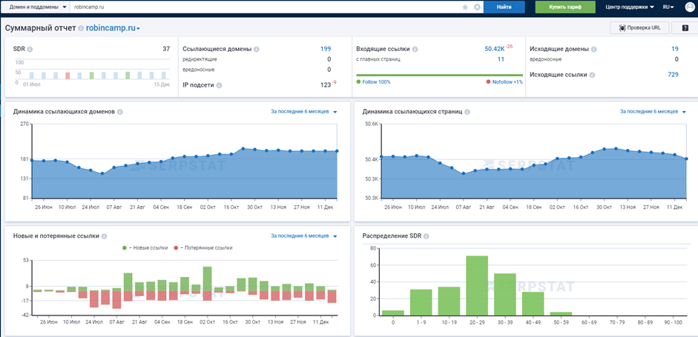

https://bf-camp.ru/

Техническая часть
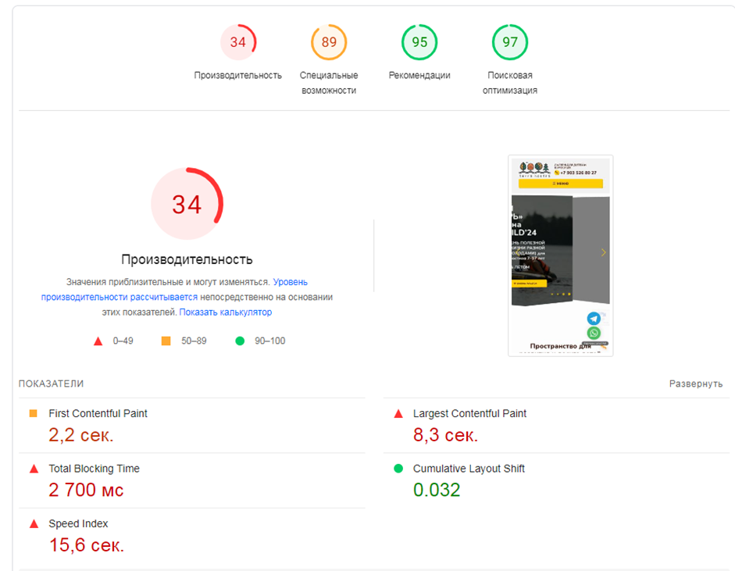
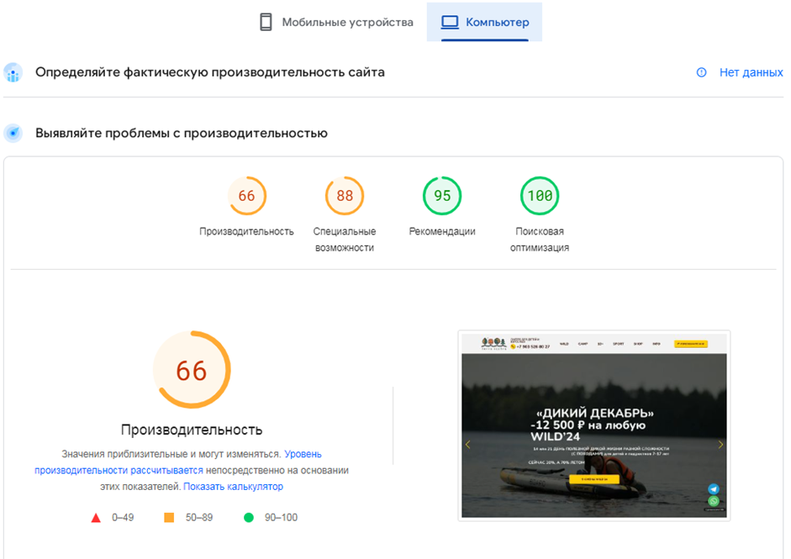
 |  | Есть определенные проблемы со скоростью мобильной версии сайта
Мобильные устройства: |  | Компьютер:

 |  | Возраст домена
 |  | Возраст домена 7 лет. Оба поисковика любят возраст. Молодые и новые домены плохо продвигаются в высококонкурентных тематиках. Также важна история домена и сайта. Старые домены с плохой историей сложно продвинуть. Поисковые системы любят старые, тематические домены с хорошей историей (без фильтров, спама, черного сео и т.п.).

 |  | SSL-сертификат

 |  | Сайт доступен по HTTPS, что хорошо. Сертификат действителен до 24.12.2023

 |  | ИКС

 |  | ИКС (Индекс Качества Сайта) - 140, что говорит о том, что сайт имеет определенный рейтинг в Яндексе. Судя по всему благодаря трафику на сайт и небольшому ссылочному профилю.

 |  | Индексация

 |  | Yandex Индексация 52 страниц в поиске

 |  | Google Индексация 42 страниц в поиске

 |  | В целом все страницы поисковые системы проиндексировали, что хорошо.
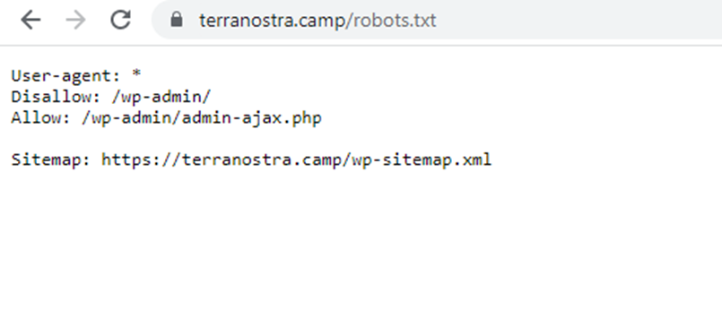

 | Техническая часть

 | 1. Нужно перепроверить файл robots.txt

 | 2. Файл Sitemap.xml есть.

 | 3. Микроразметка Open Graph отсутствует на сайте

 | 4. Микроразметка Schema.org отсутствует на сайте

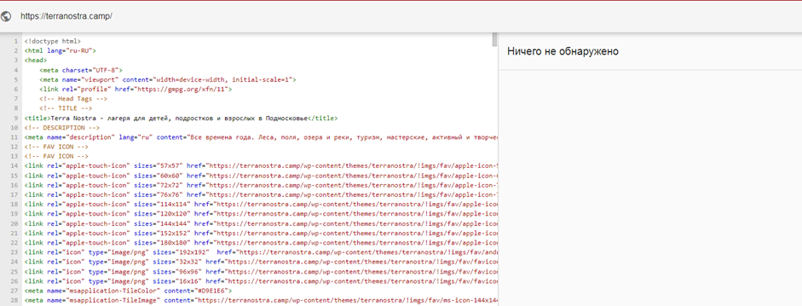
 | 5. Есть ошибки в html коде

 | 6. Нет турбо страниц яндекса

 | 7. Нет amp страниц для google

 | Технический аудит

 | Работы по техническому аудиту (роботс, сайтмэп, разметка сниппетов, другие работы согласно аудита

 | Микроразметка отсутствует как Open Graph, так и Schema.org. Нужно проработать все страницы, особенно главную и все разделы - составление ТЗ и работа разработчика по внесению)

